Solicitud gráfica
 | Asignatura: | Matemáticas |  |  | Fecha:
 | Grado: | 9
 | Título del tema: | Números reales |  |  | ¿Cuaderno de estudio o recurso? | Cuaderno de Estudio
 | Editor: | Luisa Fernanda Nivia Romero |  |  |  | F13

 | Código guión o recurso: | MA_09_01_CO | ← Para determinar este código, visite la hoja de Ayuda
 |  |  |  |  | ESPECIFICACIÓN DE ARCHIVOS A ENTREGAR
Núm. | Archivo Shutterstock o ruta en web | Imagen para: | Tipo | Formato | Nombre imagen SMALL | Tamaño imagen SMALL | Nombre imagen ZOOM | Tamaño imagen ZOOM | Descripción | Observaciones
IMG01 | 64537684 | Cuaderno de Estudio | Fotografía | Horizontal | MA_09_01_CO_IMG01_small | 526 x 370 px | MA_09_01_CO_IMG01_zoom | 800 x 600 px | Antigua escritura cuneiforme grabada en tablillas de arcilla.
IMG02 | 93096226 | Cuaderno de Estudio | Fotografía | Horizontal | MA_09_01_CO_IMG02_small | 526 x 370 px | MA_09_01_CO_IMG02_zoom | 800 x 600 px | Hombre con rebaño de ovejas
IMG03 | 70776361 | Cuaderno de Estudio | Fotografía | Horizontal | MA_09_01_CO_IMG03_small | 526 x 370 px | MA_09_01_CO_IMG03_zoom | 800 x 600 px | Números racionales como fraccionarios
IMG04 | 20092882 | Cuaderno de Estudio | Fotografía |  | MA_09_01_CO_IMG04_small | 526 x 370 px | MA_09_01_CO_IMG04_zoom | 800 x 600 px | Número irracional pi.
IMG11 | Modificada de shutterstock 54507934. Ilustración sugerida en la columna de Observaciones. | Cuaderno de Estudio | Ilustración | Horizontal | MA_09_01_CO_IMG11_small | 526 x 370 px | MA_09_01_CO_IMG11_zoom | 800 x 600 px | Cambiar los dos puntos por el signo de división (línea horizontal y los dos punticos, uno arriba y otro abajo). Cambiar la tiza por un marcador y el tablero de otro color. Tener presente la segunda operación porque enla imagen no se ve bien. También puede simularse sobre una calculadora o computador. | 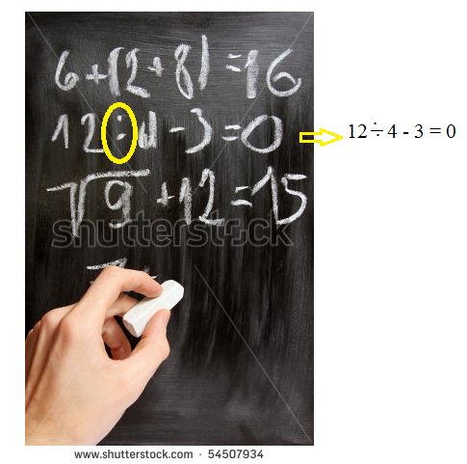
IMG12 | 63479935 | Cuaderno de Estudio | Fotografía | Horizontal | MA_09_01_CO_IMG12_small | 526 x 370 px | MA_09_01_CO_IMG12_zoom | 800 x 600 px | Monedas organizadas una sobre otra.

IMG16

